43110OD
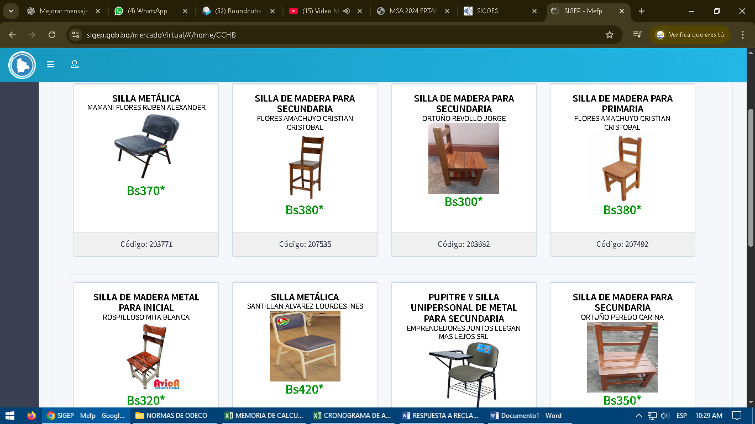
MEMORIA DE CÁLCULO

 |  | PARTIDA: 43110 "EQUIPO DE OFICINA Y MUEBLES"
 |  | Fuente 20 - "RECURSOS ESPECÍFICOS" Organismo 230 - "OTROS RECURSOS ESPECÍFICOS"

(Expresado en Cantidades y Bolivianos)

N° | DESCRIPCIÓN |  | CANTIDAD REQUERIDA | UNIDAD | PRECIO UNITARIO | TOTAL | JUSTIFICACIÓN
1 | SILLA METALICA |  | 1 | PIEZA | 370.00 | 370.00 | PARA BRINDAR UNA MEJOR ATENCION AL USUARIO DURANTE LA CONCILIACION DE QUEJAS EN OFICINA
TOTAL PARTIDA |  |  |  |  |  | 370.00

 |  | NOMBRE |  | CARGO |  |  | FIRMA
ELABORADO POR: |  | Sof. 2do. DESA. Edith Verónica Bautista Saavedra |  | JEFE NACIONAL DE ODECO
APROBADO POR:

22110IF
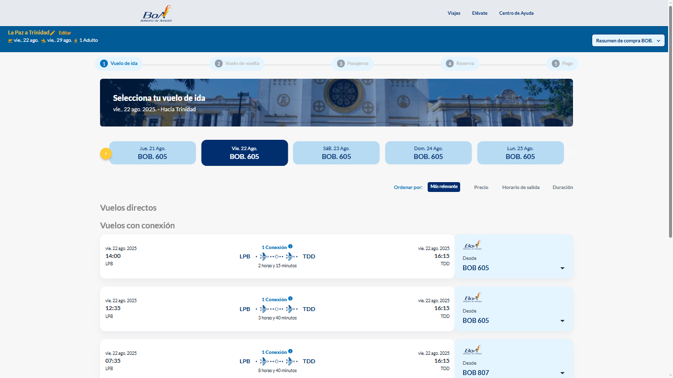
MEMORIA DE CÁLCULO

 |  | PARTIDA: 22110 "PASAJES AL INTERIOR DEL PAIS"
 |  | Fuente 20 - "RECURSOS ESPECIFICOS" Organismo 230 - "OTROS RECURSOS ESPECIFICOS"

(Expresado en Cantidades y Bolivianos)

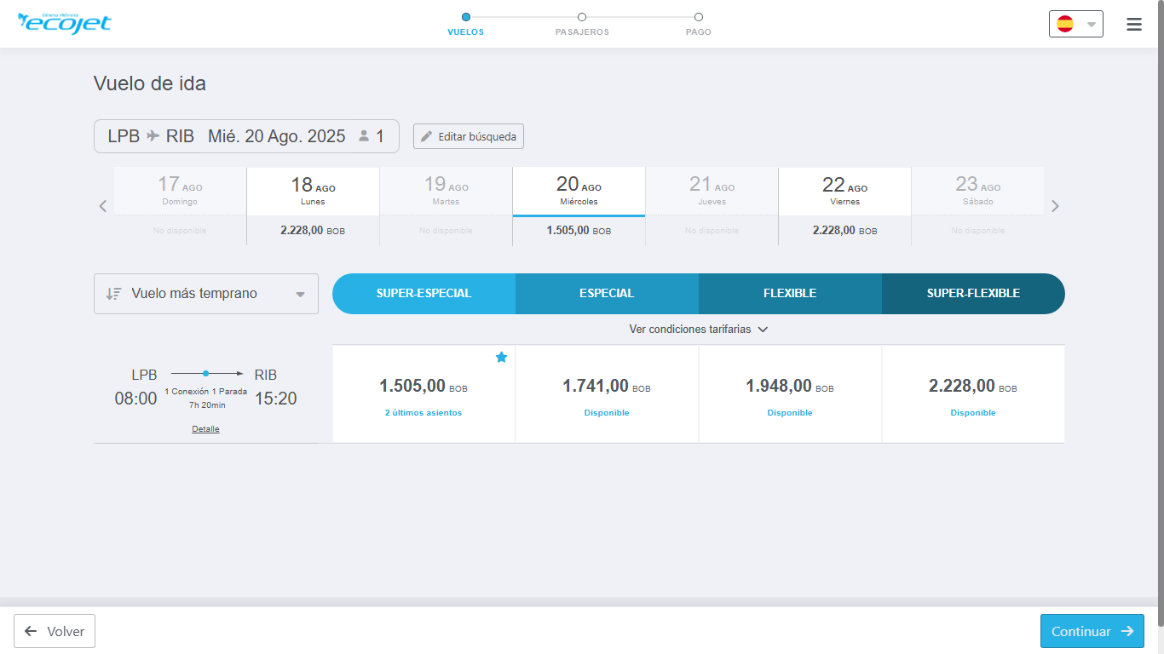
N° | DESCRIPCIÓN |  | CANTIDAD REQUERIDA | UNIDAD | PRECIO UNITARIO | TOTAL | JUSTIFICACIÓN
1 | PASAJES AEREOS IDA Y VUELTA EN LAS RUTAS LPZ - SCZ - LPZ (2 PERSONAS) |  | 4 | PASAJE | 50.00 | 200.00 | EL TRASLADO PARA LA REALIZACION DEL MANTENIMIENTO A LOS EQUIPOS Y ACTUALIZACION DE SOFTWARE
2 | PASAJES AEREOS IDA Y VUELTA EN LAS RUTAS LPZ - CBBA - LPZ (2 PERSONAS) |  | 4 | PASAJE | 50.00 | 200.00
3 | PASAJES AEREOS IDA Y VUELTA EN LAS RUTAS LPZ - CIJ - LPZ (2 PERSONAS) |  | 4 | PASAJE | 50.00 | 200.00
TOTAL PARTIDA |  |  |  |  |  | 600.00

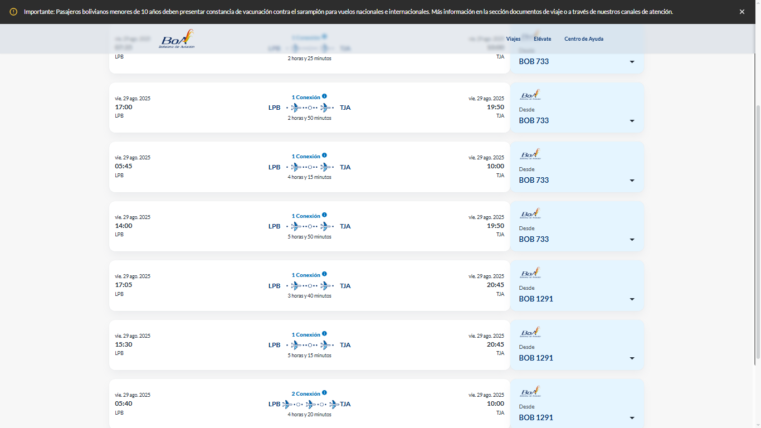
 |  | NOMBRE |  | CARGO |  |  | FIRMA
ELABORADO POR: |  | ADM. IV. REYNA MARIBEL MAMANI HUANCA |  | JEFATURA DE INGENIERIA DE SOLUCIONES
APROBADO POR: |  | SOF.2DO. DESA. HANS IGOR MENDOZA CALCINA |  | GERENTE DE INFORMATICA Y COMUNICACIONES

 |  |  |  | COSTO DEL PASAJE AEREO | PERSONAS | TOTAL | 4 VIAJES EN LA GESTION 2025
 |  | IDA | La Paz a Cobija | 846 | 2 | 1692 | 6768
 |  | RETORNO | Cobija a La Paz | 846 | 2 | 1692 | 6768
 |  |  |  |  |  | 3384 | 13536

33300IF
MEMORIA DE CÁLCULO

 |  | PARTIDA: 33300 "PRENDAS DE VESTIR"
 |  | Fuente 20 - "RECURSOS ESPECIFICOS" Organismo 230 - "OTROS RECURSOS ESPECIFICOS"

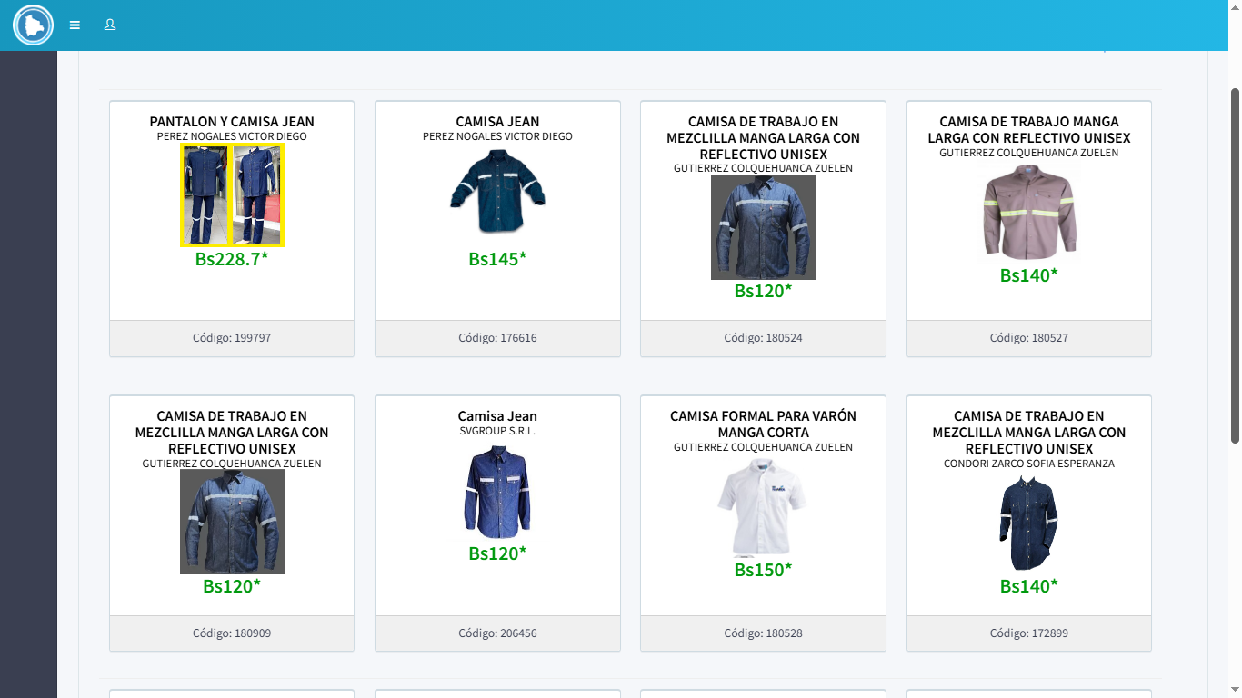
(Expresado en Cantidades y Bolivianos)

N° | DESCRIPCIÓN |  | CANTIDAD REQUERIDA | UNIDAD | PRECIO UNITARIO | TOTAL | JUSTIFICACION
1 | CAMISA UNISEX |  | 4 | PIEZAS | 120.00 | 480.00 | CAMISA UNIFORME FRENTE A RIESGOS LABORALES CON BANDAS REFLECTANTES DE ALTA VISIBILIDAD, FABRICADA CON TEJIDO TRANSPIRABLE, MUY NECESARIA PARA LA REALIZACION DEL TRABAJO EN EL AREA DE REDES Y MANTEMINIENTO DE HARDWARE, POR LA SEGURIDAD DEL PERSONAL, QUE SE DESPLAZARA A LAS REGIONALES Y OFICINA CENTRAL DE EPTAM ASIMISMO EN LOS AEROPUERTOS
2 | PANTALON UNISEX |  | 4 | PIEZAS | 180.00 | 720.00 | CAMISA UNIFORME FRENTE A RIESGOS LABORALES CON BANDAS REFLECTANTES DE ALTA VISIBILIDAD, FABRICADA CON TEJIDO TRANSPIRABLE, MUY NECESARIA PARA LA REALIZACION DEL TRABAJO EN EL AREA DE REDES Y MANTEMINIENTO DE HARDWARE, POR LA SEGURIDAD DEL PERSONAL, QUE SE DESPLAZARA A LAS REGIONALES Y OFICINA CENTRAL DE EPTAM ASIMISMO EN LOS AEROPUERTOS
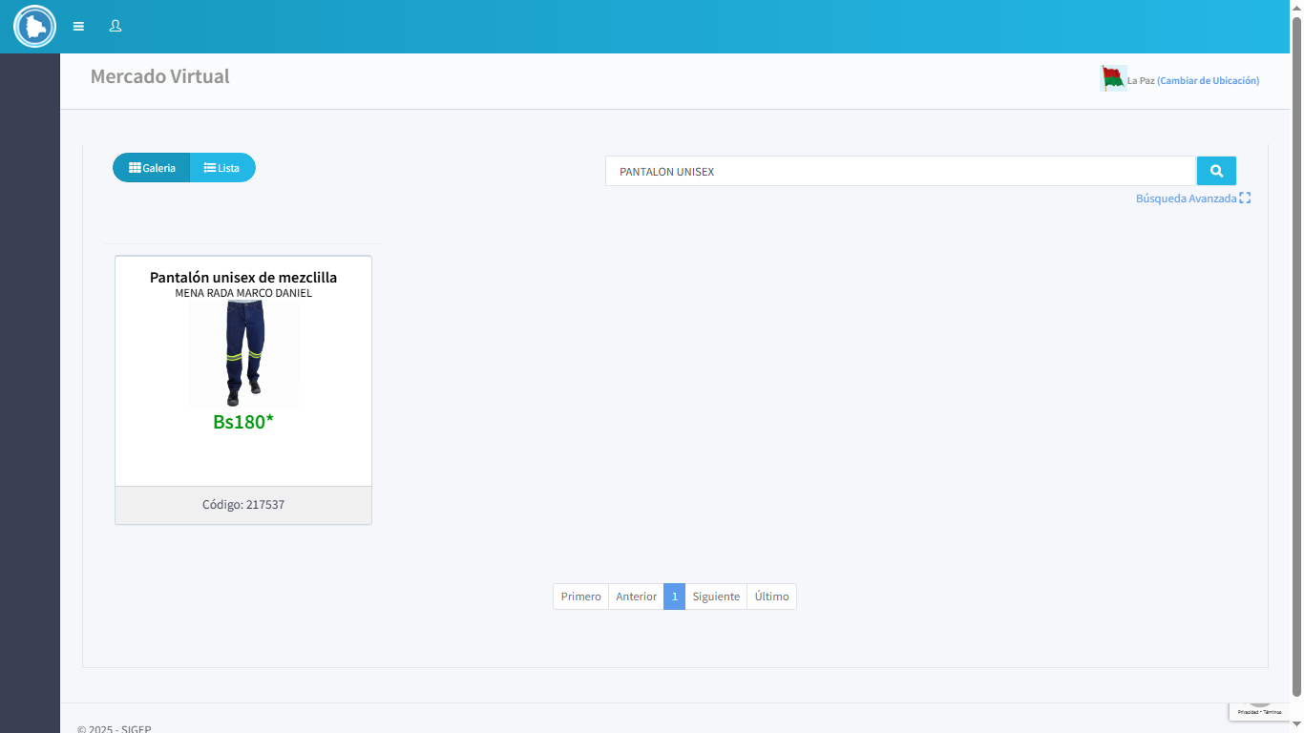
3 | GUANTES DE NITRILO DE HILO LLICRADO (TRUPER) |  | 4 | PIEZAS | 85.00 | 340.00 | GUANTES DE NITRILO, DE HILO LICRADO TRUPER.MUY NECESARIA PARA LA REALIZACION DEL TRABAJO EN EL AREA DE REDES Y MANTEMINIENTO DE HARDWARE, POR LA SEGURIDAD DEL PERSONAL, QUE SE DESPLAZARA A LAS REGIONALES Y OFICINA CENTRAL DE EPTAM ASIMISMO EN LOS AEROPUERTOS | SIN COTIZACION
4 | CASCOS DE SEGURIDAD |  | 4 | PIEZAS | 170.00 | 680.00 | CASCOS DE SEGURIDAD, BAJO NORMA ANSI, CON RACHED REGULABLE, MARCA TRUPER. MUY NECESARIA PARA LA REALIZACION DEL TRABAJO EN EL AREA DE REDES Y MANTEMINIENTO DE HARDWARE, POR LA SEGURIDAD DEL PERSONAL, QUE SE DESPLAZARA A LAS REGIONALES Y OFICINA CENTRAL DE EPTAM ASIMISMO EN LOS AEROPUERTOS | SIN COTIZACION
TOTAL PARTIDA |  |  |  |  |  | 2,220.00

 |  | NOMBRE |  | CARGO |  |  | FIRMA
ELABORADO POR: |  | ADM. IV. REYNA MARIBEL MAMANI HUANCA |  | JEFATURA DE INGENIERIA DE SOLUCIONES
APROBADO POR: |  | SOF.2DO. DESA. HANS IGOR MENDOZA CALCINA |  | GERENTE DE INFORMATICA Y COMUNICACIONES

33400IF
MEMORIA DE CÁLCULO

 |  | PARTIDA: 33400 "CALZADO"
 |  | Fuente 20 - "RECURSOS ESPECIFICOS" Organismo 230 - "OTROS RECURSOS ESPECIFICOS"

(Expresado en Cantidades y Bolivianos)

N° | DESCRIPCIÓN |  | CANTIDAD REQUERIDA | UNIDAD | PRECIO UNITARIO | TOTAL | JUSTIFICACION
1 | BOTIN DIELECTRICO |  | 4 | PIEZAS | 300.00 | 1,200.00 | BOTIN DIELECTRICO CARACTERÍSTICAS: PROTECCIÓN CONTRA CORRIENTE DE FUGA, AISLACIÓN DIELÉCTRICA, IMPACTO Y COMPRESIÓN. PUNTERA DE SEGURIDAD COMPOSITE, MODELO REDONDO APARADO CUERO OSCARIA GRABADO 1,8 A 2 MM DE ESPESOR LENGÜETA TIPO FUELLE SUELA DISEÑO PUNTERA ENVOLVENTE CAUCHO DE ALTA RESISTENCIA AL DESGASTE. PLANTILLA INTERIOR REMOVIBLE ANTIMICÓTICO CONSTRUCCIÓN CEMENTADO CAPELLADA. EL MISMO ES MUY NECESARIA PARA LA REALIZACION DEL TRABAJO EN EL AREA DE REDES Y MANTENIMIENTO DE HARDWARE, POR LA SEGURIDAD DEL PERSONAL, QUE SE DESPLAZARA A LAS REGIONALES Y OFICINA CENTRAL DE EPTAM ASIMISMO EN LOS AEROPUERTOS | 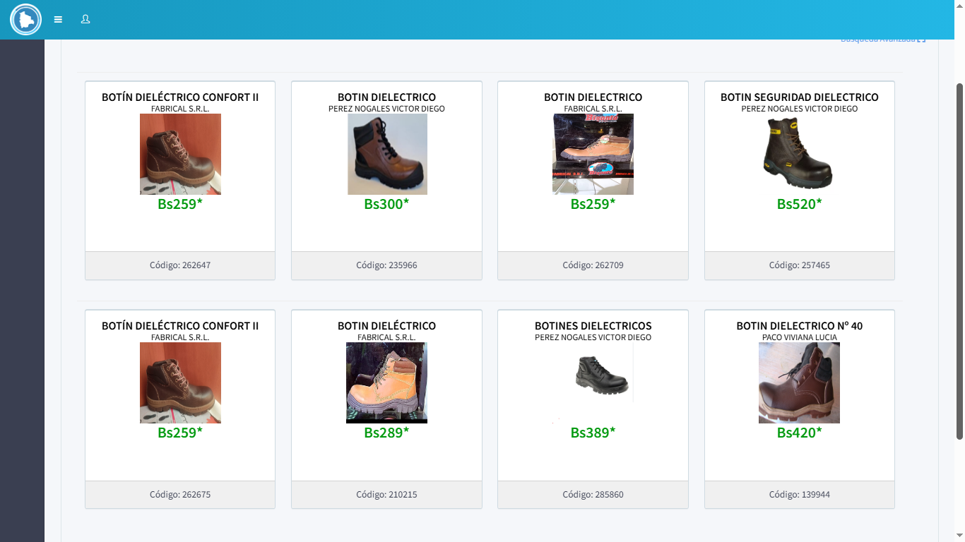
TOTAL PARTIDA |  |  |  |  |  | 1,200.00

 |  | NOMBRE |  | CARGO |  |  | FIRMA
ELABORADO POR: |  | ADM. IV. REYNA MARIBEL MAMANI HUANCA |  | JEFATURA DE INGNIERIA DE SOLUCIONES
APROBADO POR: |  | SOF.2DO. DESA. HANS IGOR MENDOZA CALCINA |  | GERENTE DE INFORMATICA Y COMUNICACIONES

34200IF
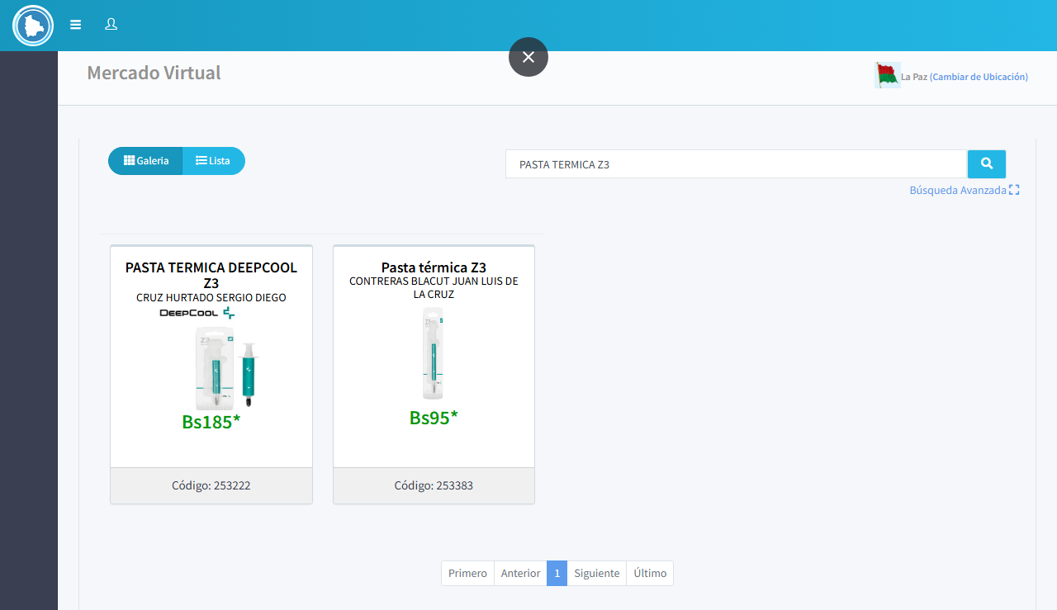
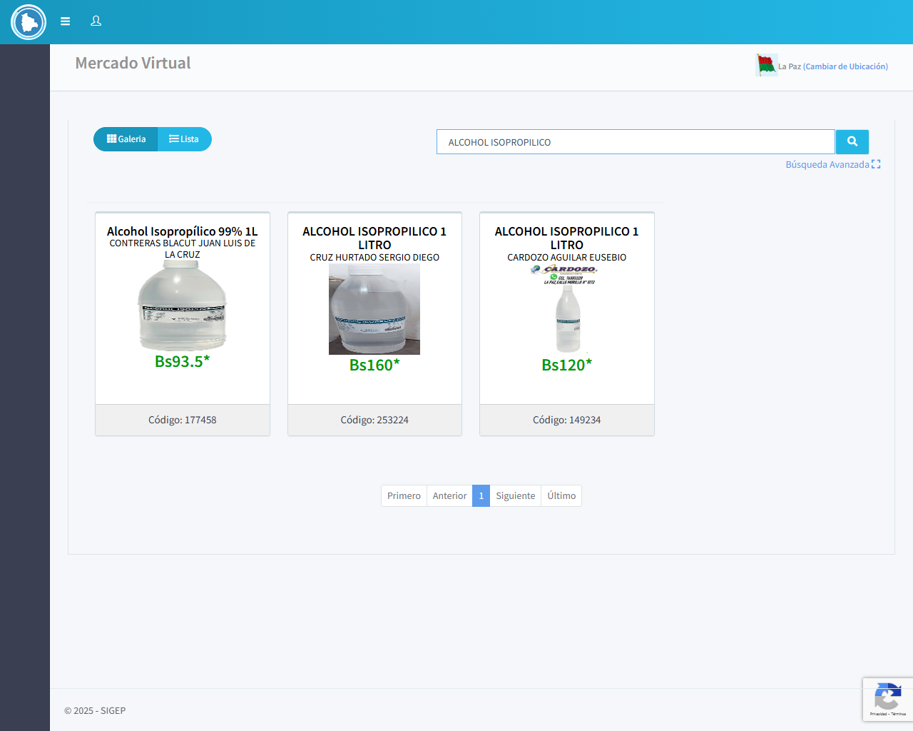
MEMORIA DE CÁLCULO

 |  | PARTIDA: "34200" "PRODUCTOS QUIMICOS Y FARMACEUTICOS"
 |  | Fuente 20 - "RECURSOS ESPECIFICOS" Organismo 230 - "OTROS RECURSOS ESPECIFICOS"

(Expresado en Cantidades y Bolivianos)

N° | DESCRIPCIÓN |  | CANTIDAD REQUERIDA | UNIDAD | PRECIO UNITARIO | TOTAL | JUSTIFICACION
1 | ALCOHOL ISOPROPILICO |  | 12 | LITRO | 120.00 | 1,440.00 | EL ALCOHOL ISOPROPÍLICO ES C3H8O, TRES ÁTOMOS DE CARBONO, OCHO ÁTOMOS DE HIDRÓGENO Y UN ÁTOMO DE OXÍGENO. EL ALCOHOL ISOPROPÍLICO ES UN LÍQUIDO INCOLORO, INFLAMABLE Y VOLÁTIL QUE SE UTILIZA COMO LIMPIADOR, DESINFECTANTE Y DISOLVENTE. SE REQUIERE PARA EL MANTENIMIENTO PREVENTIVO Y CORRECTIVO PARA LA LIMPIEZA DE ELEMENTOS ELECTRÓNICOS, MAGNÉTICOS, ÓPTICOS Y COMPONENTES INFORMÁTICOS COMO PLACAS, IMPRESORAS Y OTROS COMPONENTES.
2 | ESPUMA DE LIMPIEZA |  | 10 | PIEZA | 80.00 | 800.00 | UTILIZADO EN EL MANTENIMIENTO PREVENTIVO Y CORRECTIVO, LA ESPUMA DE LIMPIEZA EXTREMA PARA LA LIMPIEZA DE EQUIPOS DE COMPUTACIÓN, PERMITE REALIZAR UNA LIMPIEZA NO ABRASIVA DE SUPERFICIES DE DIFÍCIL ACCESO, ELIMINANDO GRASITUD, RESTOS DE TINTA Y SUCIEDAD. AL SER DE BAJO CONTENIDO ACUOSO ES RECOMENDABLE PARA LIMPIAR GABINETES, TECLADOS, PERIFÉRICOS Y SUPERFICIES PLÁSTICAS O DE VIDRIO.
3 | AIRE COMPRIMIDO (REMOVEDOR DE PARTÍCULAS) |  | 10 | PIEZA | 100.00 | 1,000.00 | UTILIZADO EN EL MANTENIMIENTO PREVENTIVO Y CORRECTIVO, ES UN GAS COMPRIMIDO NO INFLAMABLE E INERTE, PARA LA REMOCIÓN DE PARTÍCULAS DE POLVO Y SUCIEDAD, PARA LIMPIAR AREAS DE DIFÍCIL ACCESO, ELEMENTOS DELICADOS, SUPERFICIES FRÁGILES Y MECANISMOS DE PRECISIÓN DE LOS EQUIPOS DE COMPUTACION ADEMAS ELIMINA LA HUMEDAD, NO ES ABRASIVO NI DEJA RESIDUOS.
4 | PASTA TERMICA Z3 DE PESO BRUTO 6, |  | 20 | PIEZA | 165.00 | 3,300.00 | EL PROCESADOR DEL ORDENADOR GENERA MUCHO CALOR CUANDO ESTÁ FUNCIONANDO Y SI ESTE CALOR NO SE DISIPA ADECUADAMENTE LO QUE PUEDE DAÑAR EL PROCESADOR Y OTROS COMPONENTES DEL EQUIPO AL APLICAR LA PASTA TERMICA SOBRE EL DIFUSOR TÉRMICO INTEGRADO, O BIEN SOBRE EL ENCAPSULADO DEL MICROPROCESADOR, SIRVE COMO CONDUCTOR DE CALOR ENTRE COMPONENTES QUE NO POSEEN UNA CONEXIÓN DE FORMA DIRECTA, ESTO CON LA FINALIDAD DE DISIPARLO Y QUE DICHOS COMPONENTES NO SE SOBRECALIENTEN
5 | GUANTES DE NITRILO COLOR NEGRO (DESCARTABLES) |  | 6 | CAJAS | 68.00 | 408.00 | GUANTES DE NITRILO DESCARTABLE DE COLOR NEGRO, RESISTENTE A FLUIDOS, QUIMICOS, ACEITES, PROPORCIONA GRAN ADAPTABILIDAD AL TACTO, PROTEGE DE RIESGO DE INFECCION Y DE ALTA RESISTENCIA AL USO. (CADA CAJA CONTIENE 50 PARES DE GUANTES) DE COLOR NEGRO DEBIDO A LA MANIPULACION DE LAS TINTAS DE LA IMPRESORAS DE INDUSTRIA TAIWAN
TOTAL PARTIDA |  |  |  |  |  | 6,948.00

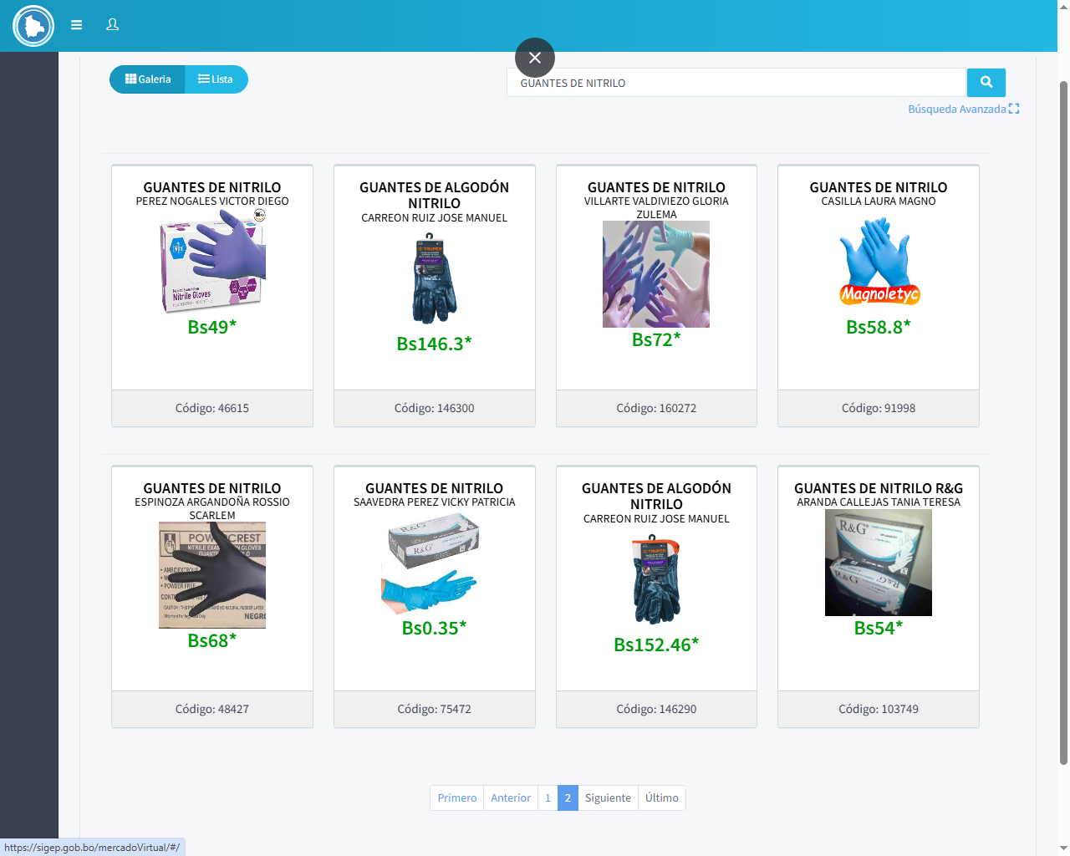
 |  | NOMBRE |  | CARGO |  |  | FIRMA
ELABORADO POR: |  | ADM. IV. REYNA MARIBEL MAMANI HUANCA |  | JEFATURA DE INGENIERIA DE SOLUCIONES
APROBADO POR: |  | SOF.2DO. DESA. HANS IGOR MENDOZA CALCINA |  | GERENTE DE INFORMATICA Y COMUNICACIONES

34500IF
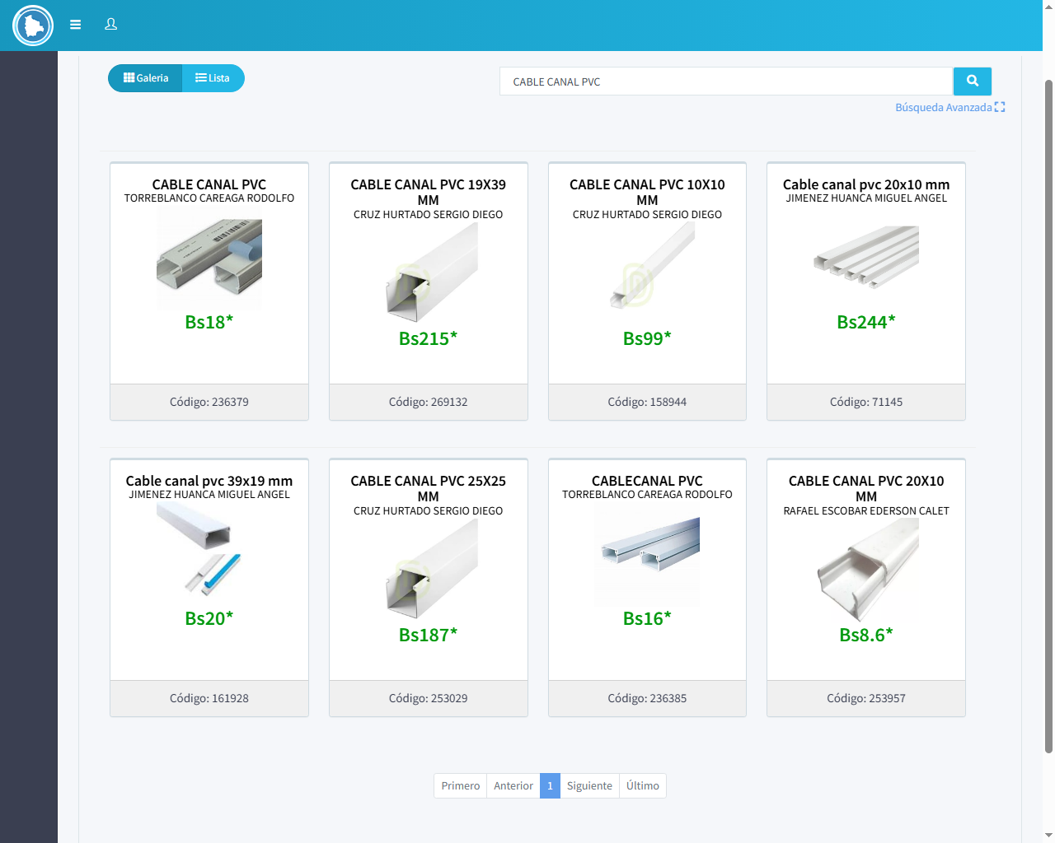
MEMORIA DE CÁLCULO

 |  | PARTIDA: "34500" "PRODUCTOS DE MINERALES NO METALICOS Y PLASTICOS"
 |  | Fuente 20 - "RECURSOS ESPECIFICOS" Organismo 230 - "OTROS RECURSOS ESPECIFICOS"

(Expresado en Cantidades y Bolivianos)

N° | DESCRIPCIÓN |  | CANTIDAD REQUERIDA | UNIDAD | PRECIO UNITARIO | TOTAL | JUSTIFICACION
1 | CABLE CANAL PVC 39x19 mm, DE LONGITUD 2MTS. |  | 100 | PIEZAS | 18.00 | 1,800.00 | SISTEMA DE CANALIZACIÓN DE MONTAJE EN SUPERFICIE, QUE NOS PERMITE REALIZAR CABLEADOS PARA INSTALACIONES ELÉCTRICAS, DE SEÑAL O DE DATOS. LOS CONDUCTOS SE ENCUENTRAN CONCEBIDOS BAJO UN SISTEMA DE EXTRUSIÓN DE MATERIAL COMPUESTO DENOMINADO PVC (POLI CLORURO DE VINILO), MIENTRAS QUE LOS ACCESORIOS SON CONSTITUIDOS ÍNTEGRAMENTE POR INYECCIÓN EN POLIAMIDA.
2 | CABLE CANAL DE PISO 15X50 MM, COLOR GRIS DE LONGITUD 2MTS. |  | 100 | PIEZAS | 33.00 | 3,300.00 | SISTEMA DE CANALIZACIÓN DE MONTAJE EN SUPERFICIE, QUE NOS PERMITE REALIZAR CABLEADOS PARA INSTALACIONES ELÉCTRICAS, DE SEÑAL O DE DATOS. LOS CONDUCTOS SE ENCUENTRAN CONCEBIDOS BAJO UN SISTEMA DE EXTRUSIÓN DE MATERIAL COMPUESTO DENOMINADO PVC (POLI CLORURO DE VINILO), MIENTRAS QUE LOS ACCESORIOS SON CONSTITUIDOS ÍNTEGRAMENTE POR INYECCIÓN EN POLIAMIDA, QUE SERAN INSTALADOS EN LOS PISOS
TOTAL PARTIDA |  |  |  |  |  | 5,100.00

 |  | NOMBRE |  | CARGO |  |  | FIRMA
ELABORADO POR: |  | ADM. IV. REYNA MARIBEL MAMANI HUANCA |  | JEFATURA DE INGNIERIA DE SOLUCIONES
APROBADO POR: |  | SOF.2DO. DESA. HANS IGOR MENDOZA CALCINA |  | GERENTE DE INFORMATICA Y COMUNICACIONES

32200GAA
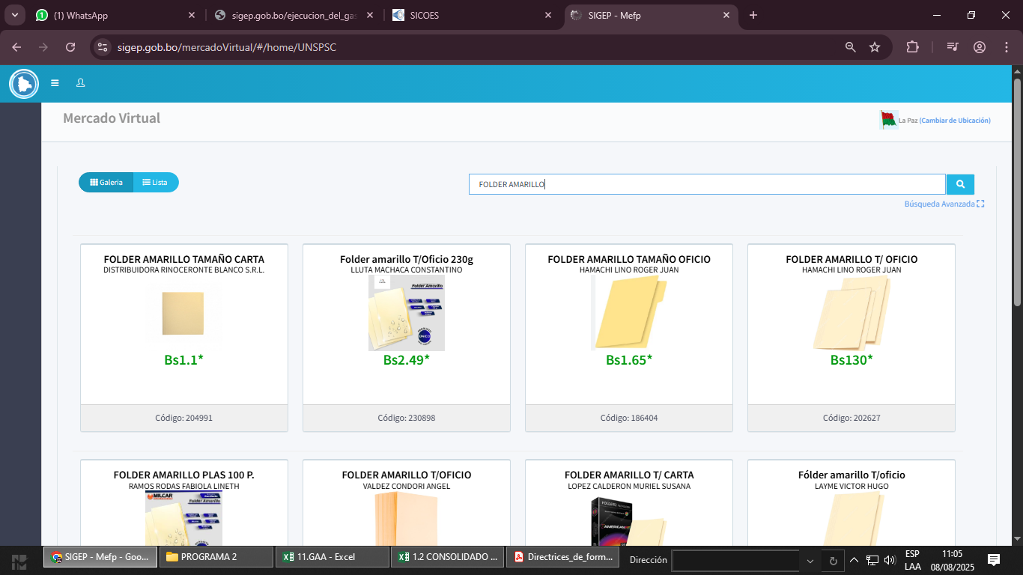
MEMORIA DE CÁLCULO

 |  | PARTIDA: 32200 "PRODUCTOS DE ARTES GRAFICAS"
 |  | Fuente 20 - "RECURSOS ESPECIFICOS" Organismo 230 - "OTROS RECURSOS ESPECIFICOS"

(Expresado en Cantidades y Bolivianos)

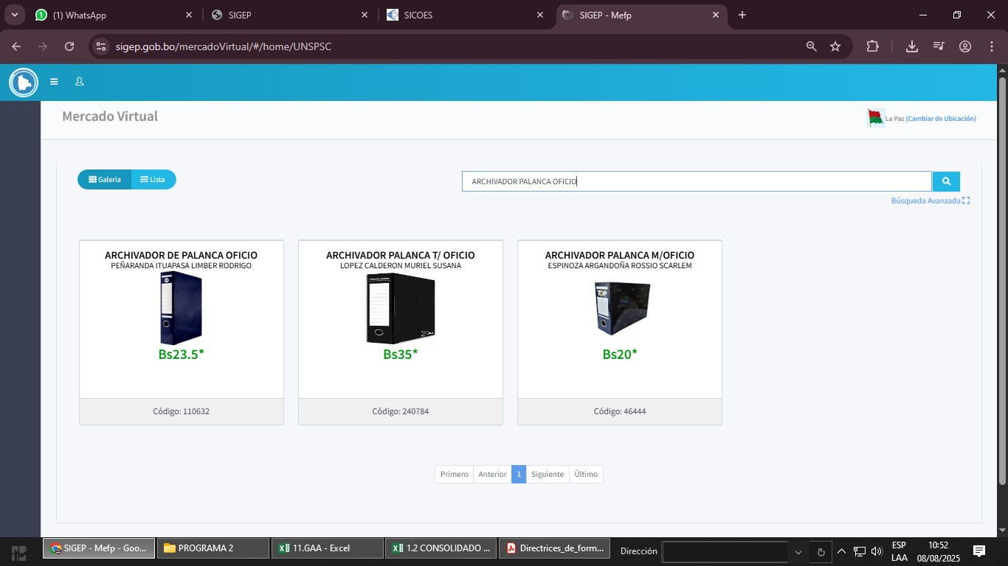
N° | DESCRIPCIÓN |  | CANTIDAD REQUERIDA | UNIDAD | PRECIO UNITARIO | TOTAL | JUSTIFICACIÓN
1 | ARCHIVADOR DE PALANCA OFICIO |  | 300 | UNIDADES | 35.00 | 10,500.00 | REVISIÓN DE MATERIAL DE ESCRITORIO A DEPENDENCIAS EN AEROPUERTOS, OFICINAS CENTRALES Y OFICINAS REGIONALES DE EPTAM
2 | ARCHIVADOR DE PALANCA MEDIO LOMO |  | 300 | UNIDADES | 24.00 | 7,200.00
3 | SOBRE MANILA DOBLE OFICIO |  | 200 | PAQUETE | 137.00 | 27,400.00
4 | SOBRE MANILA TAMAÑO CARTA |  | 200 | PAQUETES | 55.00 | 11,000.00
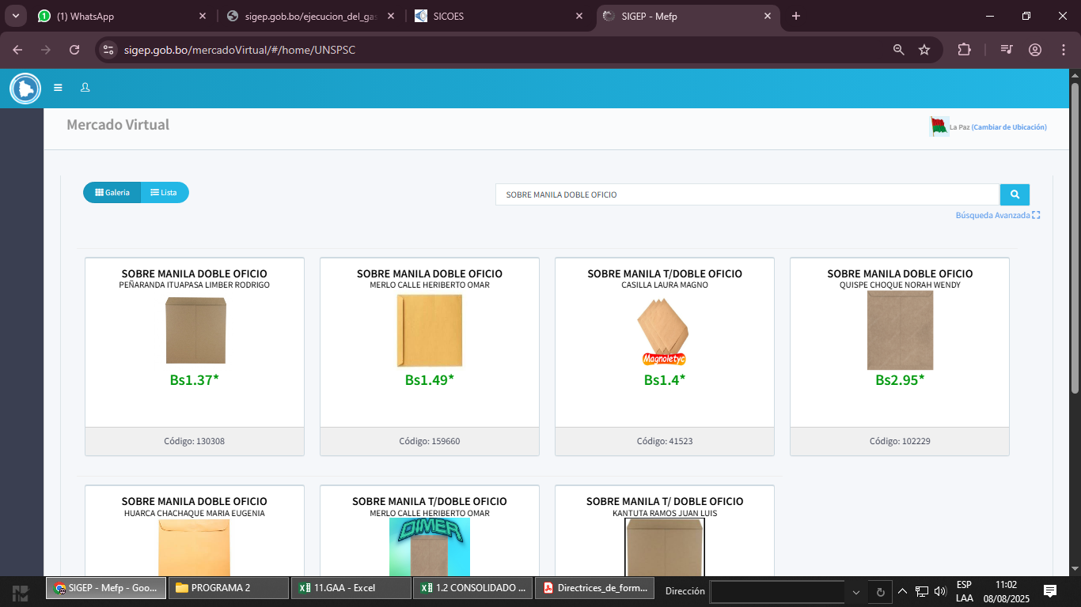
5 | SOBRE MANILA TAMAÑO OFICIO |  | 220 | PAQUETES | 80.00 | 17,600.00
6 | FOLDERS TAMAÑO OFICIO |  | 60 | PAQUETES | 110.00 | 6,600.00
TOTAL PARTIDA |  |  |  |  |  | 80,300.00

 |  | NOMBRE |  | CARGO |  |  | FIRMA
ELABORADO POR: |  | TEC. IV. FABIOLA FATIMA ACHA GARCIA |  | JEFE DE SECCIÓN PRESUPUESTOS
APROBADO POR: |  | SOF. MY. DESA. FEDERICO PACO TOLA |  | GERENTE DE ASUNTOS ADMINISTRATIVOS

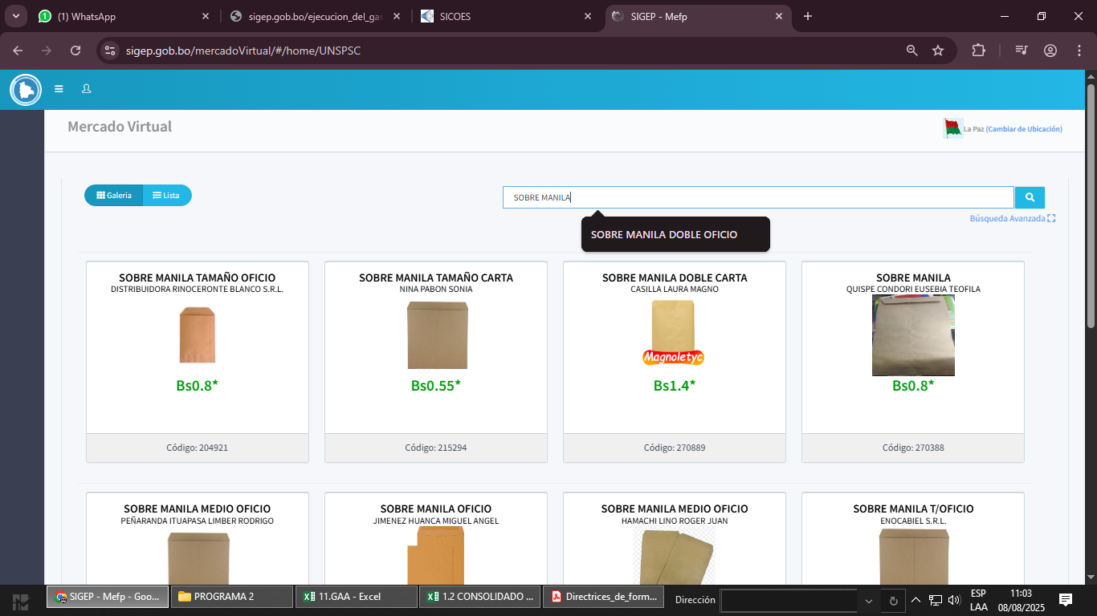
 | 80
 | 55
 | 110

34200GAA
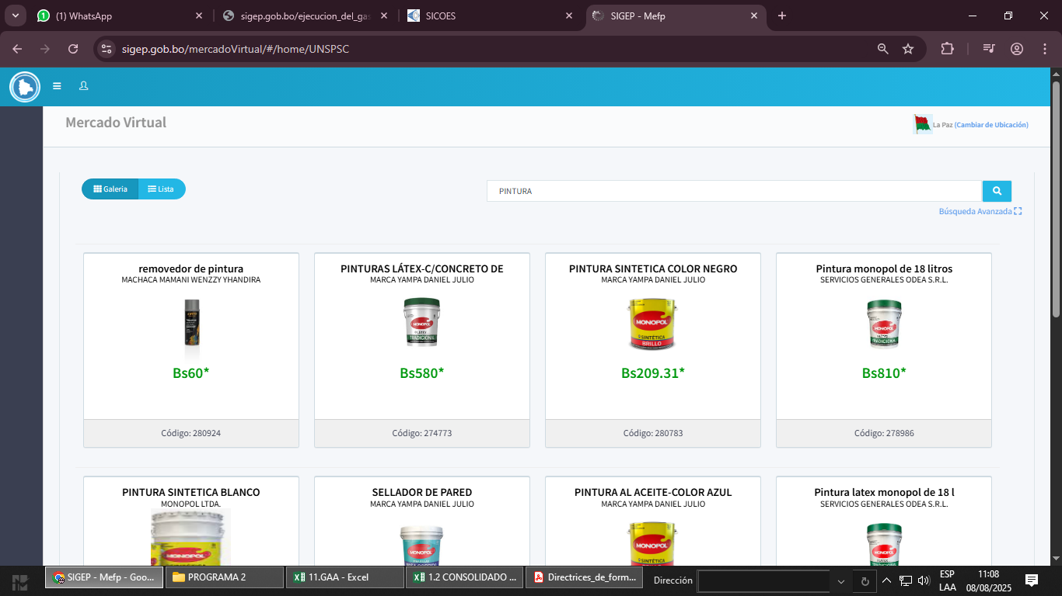
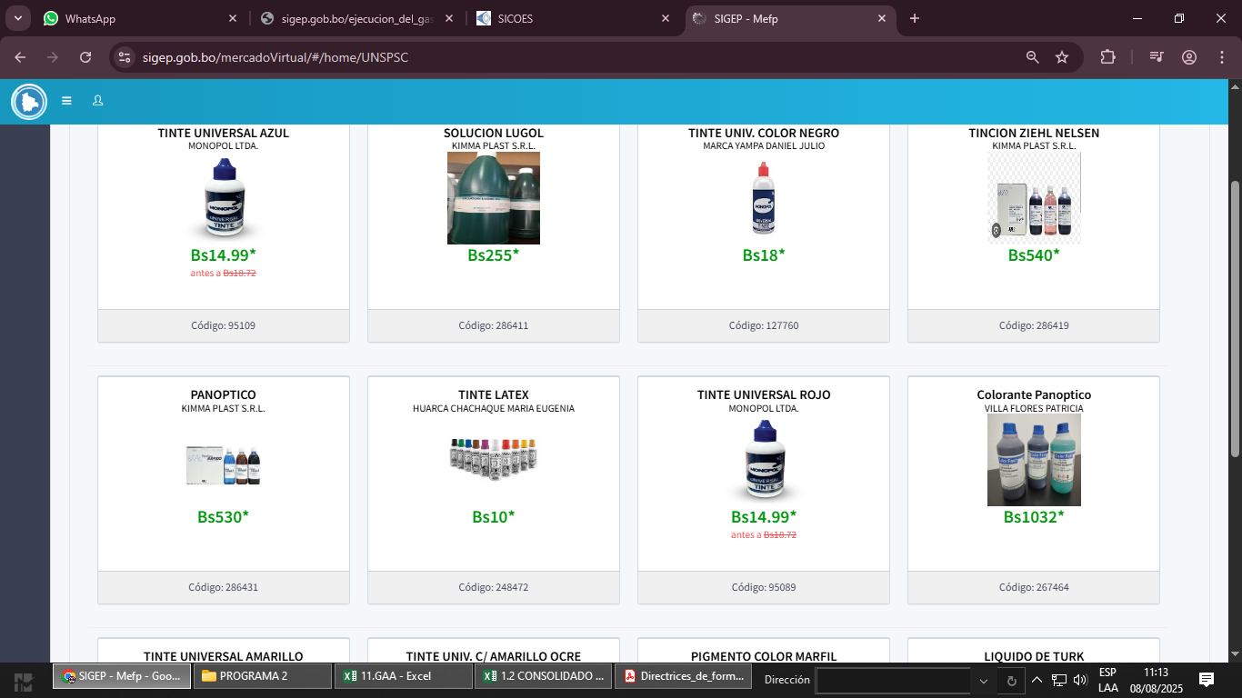
MEMORIA DE CÁLCULO

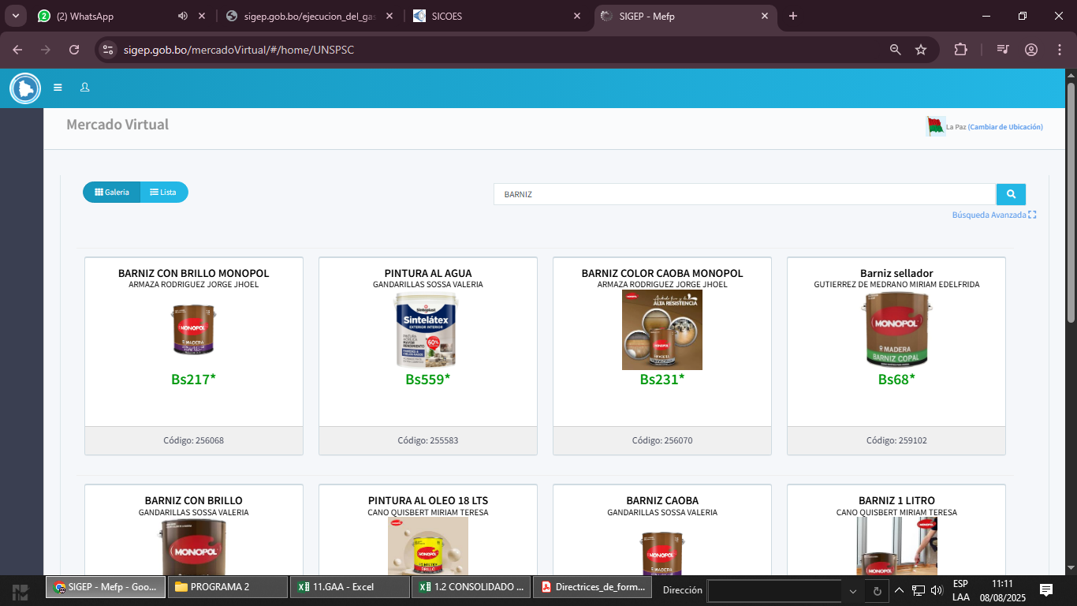
 |  | PARTIDA: 34200 "PRODUCTOS QUIMICOS Y FARMACÉUTICOS"
 |  | Fuente 20 - "RECURSOS ESPECIFICOS" Organismo 230 - "OTROS RECURSOS ESPECIFICOS"

(Expresado en Cantidades y Bolivianos)

N° | DESCRIPCIÓN |  | CANTIDAD REQUERIDA | UNIDAD | PRECIO UNITARIO | TOTAL | JUSTIFICACION
1 | ADQUISICION DE PINTURA 18 LITROS |  | 6 | UNIDADES | 810.00 | 4,860.00 | ADQUISICIÓN DE PINTURA PARA LA EJECUCIÓN DE TAREAS EN MANTENIMIENTO DE LA INSFRAESTRUCTURA DE TODAS LAS DEPENDENCIAS DE LA GERENCIA DE ASUNTOS ADMINISTRATIVOS EPTAM
2 | ADQUISICION DE BARNIZ 3,50 LITROS |  | 5 | UNIDADES | 217.00 | 1,085.00
3 | ADQUISICION DE COLORANTES |  | 12 | UNIDADES | 10.00 | 120.00
TOTAL PARTIDA |  |  |  |  |  | 6,065.00

 |  | NOMBRE |  | CARGO |  |  | FIRMA
ELABORADO POR: |  | TEC. IV. FABIOLA FATIMA ACHA GARCIA |  | JEFE DE SECCIÓN PRESUPUESTOS
APROBADO POR: |  | SOF. MY. DESA. FEDERICO PACO TOLA |  | GERENTE DE ASUNTOS ADMINISTRATIVOS

43110 GC
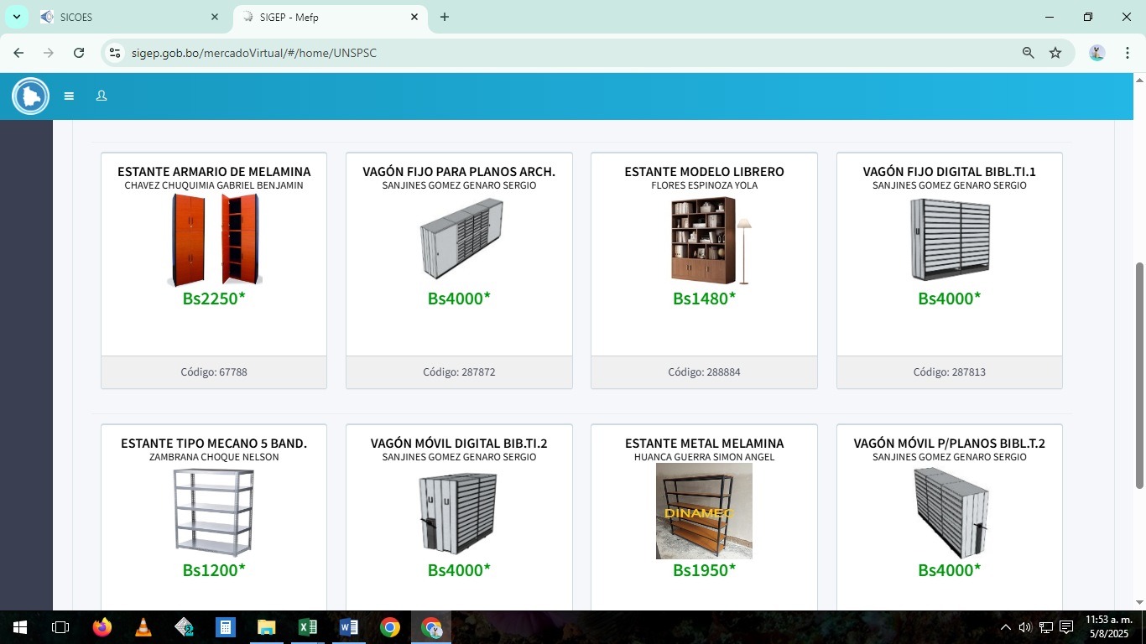
MEMORIA DE CÁLCULO
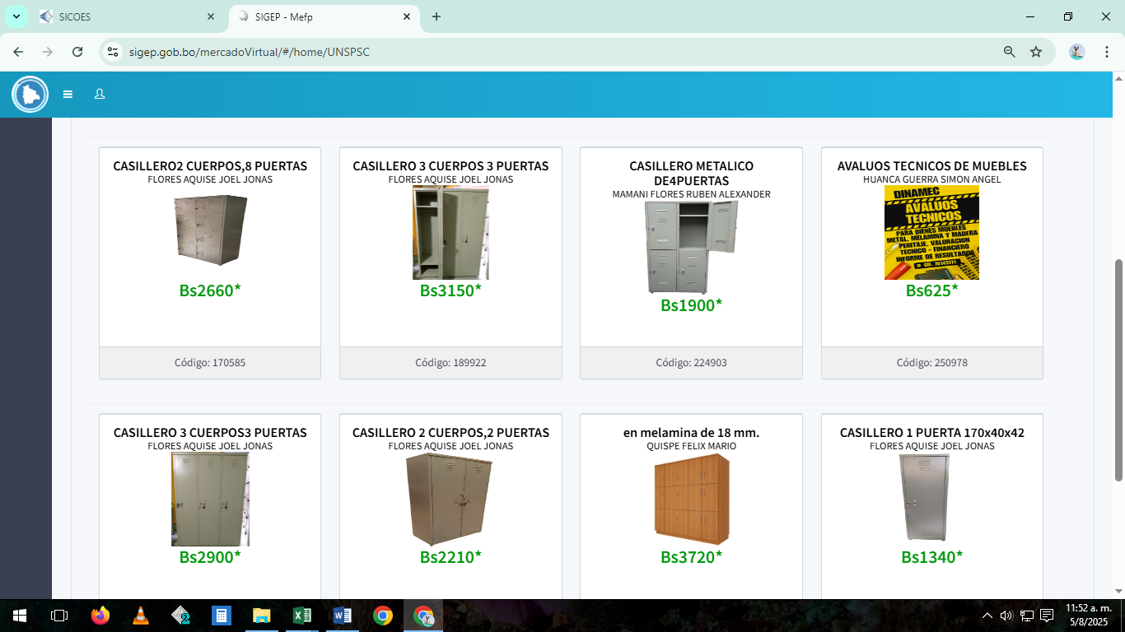
 |  | PARTIDA: 43110 "EQUIPO DE OFICINA Y MUEBLES"
 |  | Fuente 20 - "RECURSOS ESPECÍFICOS" Organismo 230 - "OTROS RECURSOS ESPECÍFICOS"

(Expresado en Cantidades y Bolivianos)

N° | DESCRIPCIÓN |  | CANTIDAD REQUERIDA | UNIDAD | PRECIO UNITARIO | TOTAL | JUSTIFICACIÓN
1 | SILLAS FIJA METALICA |  | 5 | PIEZAS | 300.00 | 1,500.00 | COMPRA DE MUEBLES PARA EQUIIPAMENTO DE OFICINAS Y ADQUISICION DE MUEBLES PARA LAS AREAS DE ATENCION AL CLIENTE Y ADMINISTRATIVA DE CADA SUCURSAL.
2 | SILLAS DE OFICINA CON RUEDAS |  | 5 | PIEZAS | 1,500.00 | 7,500.00
3 | ESCRITORIOS |  | 1 | PIEZAS | 1,750.00 | 1,750.00
4 | ESTANTE DE LIBROS |  | 3 | PIEZAS | 1,480.00 | 4,440.00
5 | CASILLEROS DE 1 CUERPO |  | 6 | PIEZAS | 1,350.00 | 8,100.00
TOTAL PARTIDA |  |  |  |  |  | 23,290.00

 |  | NOMBRE |  | CARGO |  |  | FIRMA
ELABORADO POR: |  | LIC. AER. JESUS REYNALDO VICENTE SORIA |  | JEFE DE PLANIFICACION COMERCIAL Y MARKETING EP -TAM
APROBADO POR: |  | MY. AV. ARIEL TORREZ CARVAJAL |  | GERENTE COMERCIAL

33300 CBJ
MEMORIA DE CÁLCULO

 |  | PARTIDA: 33300 "PRENDAS DE VESTIR"
 |  | Fuente 20 - "RECURSOS ESPECIFICOS" Organismo 230 - "OTROS RECURSOS ESPECIFICOS"

(Expresado en Cantidades y Bolivianos)

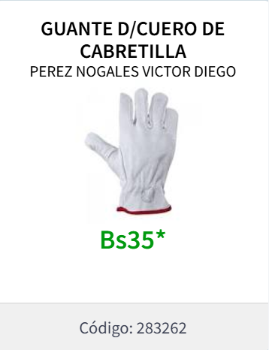
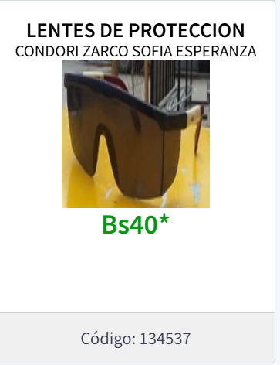
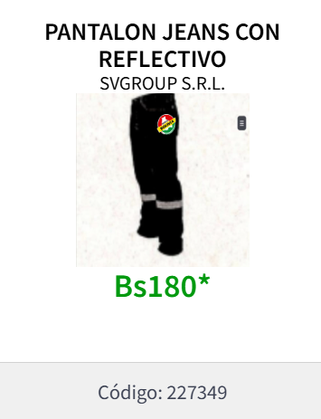
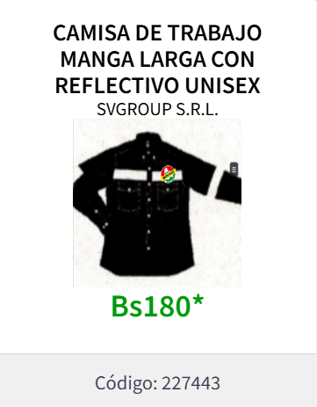
N° | DESCRIPCIÓN |  | CANTIDAD | UNIDAD | PRECIO UNITARIO | TOTAL | JUSTIFICACIÓN
1 | UNIFORME DE SEGURIDAD INDUSTRIAL |  | 6 | Unidad | 360.00 | 2,160.00 | PARA CUMPLIMIENTO A LAS NORMAS DE SEGURIDAD EN PLATAFORMA, SE REQUIERE EL PERSONAL ESTE CON LA INDUMENTARIA ADECUADA PARA LA RECEPCION Y DESPACHO DE LA AERONAVE.
2 | GUANTES DE PROTECCION |  | 6 | Unidad | 35.00 | 210.00
3 | LENTES DE PROTECCION |  | 6 | Unidades | 40.00 | 240.00
TOTAL PARTIDA |  |  |  |  |  | 2,610.00

 |  | Nombre |  | Cargo |  |  | Firma
Elaborado por: |  | MY DEMA GUERY NAYTER MAGNE CHINCHE |  | GERENTE GENERAL REGIONAL COBIJA EPTAM
Aprobado por:

33400 CBJ
MEMORIA DE CÁLCULO

 |  | PARTIDA: 33400 "CALZADOS"
 |  | Fuente 20 - "RECURSOS ESPECIFICOS" Organismo 230 - "OTROS RECURSOS ESPECIFICOS"

(Expresado en Cantidades y Bolivianos)

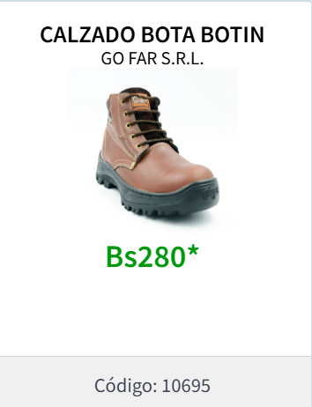
N° | DESCRIPCIÓN |  | CANTIDAD | UNIDAD | PRECIO UNITARIO | TOTAL | JUSTIFICACIÓN
1 | CALZADOS DE SEGURIDAD |  | 6 | UNIDAD | 280.00 | 1,680.00 | LA REGIONAL TIENE LA NECESIDAD DE CONTAR CON PERSONAL UNIFORMADO DE ACUERDO NORMAS DE SEGURIDAD EN PLATAFORMA
TOTAL PARTIDA |  |  |  |  |  | 1,680.00

 |  | Nombre |  | Cargo |  |  | Firma
Elaborado por: |  | MY DEMA GUERY NAYTER MAGNE CHINCHE |  | GERENTE GENERAL REGIONAL COBIJA EPTAM
Aprobado por:

43120 CBJ
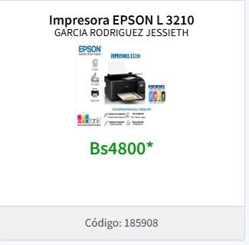
MEMORIA DE CÁLCULO

 |  | PARTIDA: 43120 "EQUIPOS DE COMPUTACION"
 |  | Fuente 20 - "RECURSOS ESPECIFICOS" Organismo 230 - "OTROS RECURSOS ESPECIFICOS"

(Expresado en Cantidades y Bolivianos)
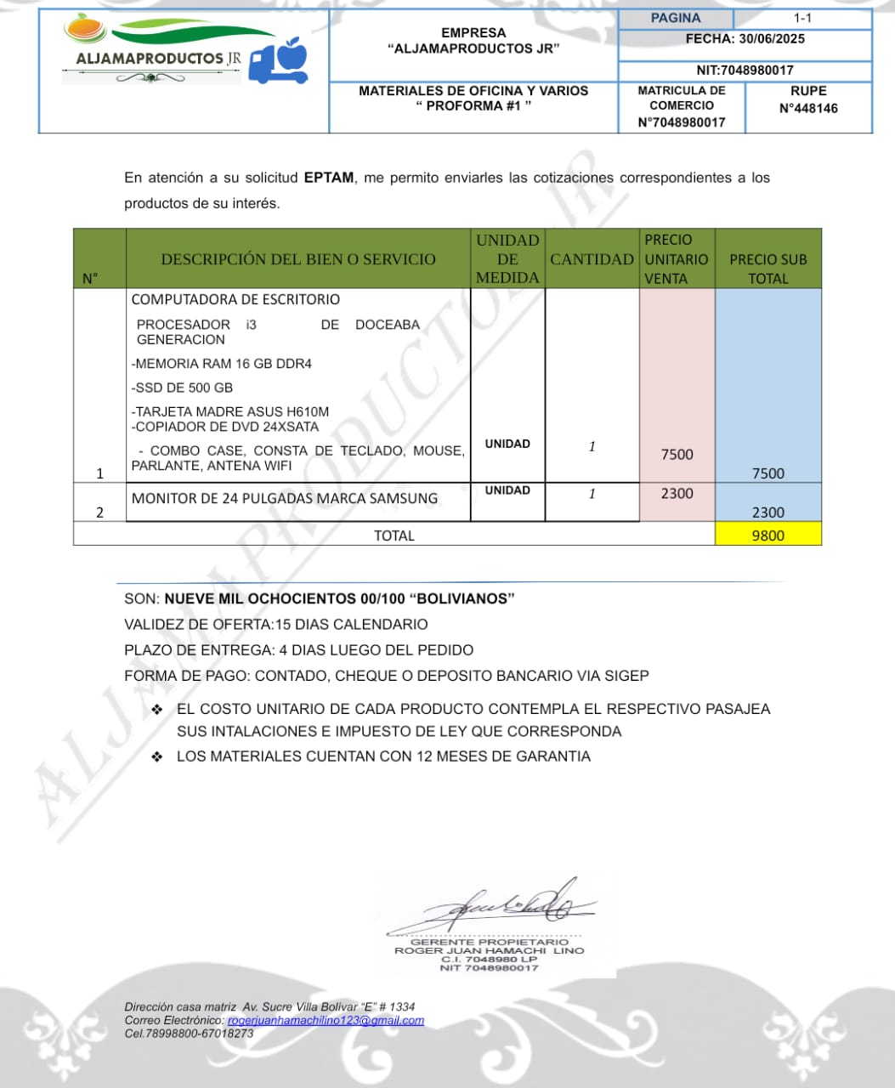
N° | DESCRIPCIÓN |  | CANTIDAD | UNIDAD | PRECIO UNITARIO | TOTAL | JUSTIFICACIÓN
1 | EQUIPO DE COMPUTACION CORE I 3 |  | 1 | EQUIPO | 12,000.00 | 12,000.00 | LA REGIONAL TIENE LA NECESIDAD DE CONTAR CON EQUIPOS DE COMPUTACION PARA EL DESARROLLO DE LAS ACTIVIDADES EN OFICINAS
2 | IMPRESORA EPSON L5590 |  | 1 | UNIDAD | 7,500.00 | 7,500.00 | LA REGIONAL TIENE LA NECESIDAD DE CONTAR CON IMPRESORA PARA EL DESARROLLO DE LAS ACTIVIDADES OPERATIVAS
TOTAL PARTIDA |  |  |  |  |  | 19,500.00

 |  | Nombre |  | Cargo |  |  | Firma
Elaborado por: |  | MY DEMA GUERY NAYTER MAGNE CHINCHE |  | GERENTE GENERAL REGIONAL COBIJA EPTAM
Aprobado por:

43700 CBJ
MEMORIA DE CÁLCULO

 |  | PARTIDA: 43700 "OTRA MAQUINARIA Y EQUIPO"
 |  | Fuente 20 - "RECURSOS ESPECIFICOS" Organismo 230 - "OTROS RECURSOS ESPECIFICOS"

(Expresado en Cantidades y Bolivianos)

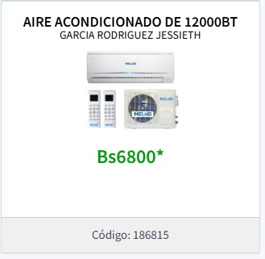
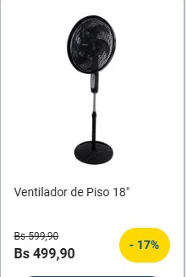
N° | DESCRIPCIÓN |  | CANTIDAD | UNIDAD | PRECIO UNITARIO | TOTAL | JUSTIFICACIÓN
1 | VENTILADORES |  | 2 | UNIDAD | 500.00 | 1,000.00 | LA REGIONAL TIENE LA NECESIDAD DE CONTAR CON VENTILADORES DE AIRE PARA LAS DIFERENTES OFICINAS, PARA UN MEJOR DESARROLLO DE LAS TAREAS ADMINISTRATIVAS EN LA REGIONAL COBIJA EPTAM.
2 | AIRE ACONDICIONADO |  | 2 | UNIDAD | 6,800.00 | 13,600.00 | LA REGIONAL TIENE LA NECESIDAD DE CONTAR CON ACONDICIONADORES DE AIRE PARA LAS OFICINAS DE ATENCIÓN AL CLIENTE Y EL AEROPUERTO, PARA UN MEJOR DESARROLLO DE LAS TAREAS OPERATIVAS EN LA REGIONAL COBIJA EPTAM
TOTAL PARTIDA |  |  |  |  |  | 14,600.00

 |  | Nombre |  | Cargo |  |  | Firma
Elaborado por: |  | MY DEMA GUERY NAYTER MAGNE CHINCHE |  | GERENTE GENERAL REGIONAL COBIJA EPTAM
Aprobado por:

